Annuel 2025-2026
Gris : Evènement - Les élèves ont cours
Bleu : Journée département... - pas de cours
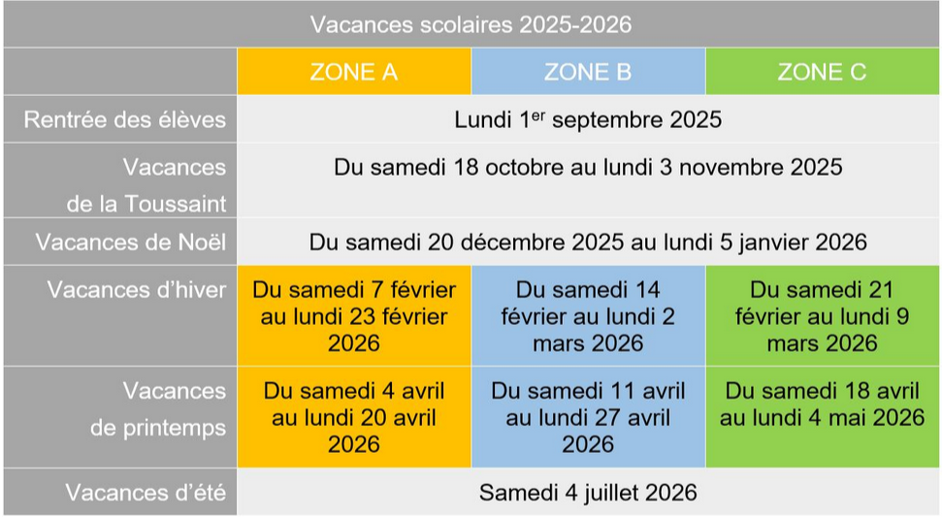
Jaune : Journée Ecole - pas de cours
VERSION 03/06/2025 | CALENDRIER ANNUEL 2025/2026
 | CYCLE MASTER - RENTRÉE SCOLAIRE
 | LUNDI | MARDI | MERCREDI | JEUDI | VENDREDI
 | 2025-08-25 | 2025-08-26 | 2025-08-27 | 2025-08-28 | 2025-08-29
 |  | ACCUEIL DES EFD PAR LA DRIPE | ATELIER FEEL Français FI | ATELIER FEEL Français FI
SEPTEMBRE | 2025-09-01 | 2025-09-02 | 2025-09-03 | 2025-09-04 | 2025-09-05
1A & 2A
Sensibilisation risque drogue/alcool/harcelement
 | RENTRÉE 2A + 3A RENTREE DES MS | RENTREE 1A | REX (GI-GMM-SEGF-VET) | REX (GCC-IMI) | WEI (Week-end d'Intégration) REX (GCC-IMI)
 |  | Présentation Sport + TOEIC EFD-M1 REX (GI-GMM-SEGF-VET)
 | *SPEIF - SÉMINAIRE DE PRÉPARATION AUX ÉTUDES D'INGÉNIEUR EN FRANCAIS (EFD) 01/09 au 05/09
 | 2025-09-08 | 2025-09-09 | 2025-09-10 | 2025-09-11 | 2025-09-12
CER
 | SEMAINE D'OUVERTURE | SEMAINE D'OUVERTURE | SEMAINE D'OUVERTURE | SEMAINE D'OUVERTURE | SEMAINE D'OUVERTURE
 | *SPEIF - SÉMINAIRE DE PRÉPARATION AUX ÉTUDES D'INGÉNIEUR EN FRANCAIS (EFD) 08/09 au 12/09
 | 2025-09-15 | 2025-09-16 | 2025-09-17 | 2025-09-18 | 2025-09-19
 | VOYAGE DE DEPARTEMENT / SEMAINE OUVERTURE 3A
 | ATELIER FEEL Français Master M2
 | 1er SEMESTRE
 | LUNDI | MARDI | MERCREDI | JEUDI | VENDREDI
 | 2025-09-22 | 2025-09-23 | 2025-09-24 | 2025-09-25 | 2025-09-26

OCTOBRE | 2025-09-29 | 2025-09-30 | 2025-10-01 | 2025-10-02 | 2025-10-03
Amphi métiers & afterwork ext
MESR - Journée de lancement : L'année de l'ingénierie*
Welcome IPP - pm
CER
 | 2025-10-06 | 2025-10-07 | 2025-10-08 | 2025-10-09 | 2025-10-10
 |  |  |  | Tournoi des Grandes Ecoles (coupe des X 2025)
 | 2025-10-13 | 2025-10-14 | 2025-10-15 | 2025-10-16 | 2025-10-17
Focus Métier
RENTREE DES MS
 | Journée département
 | 2025-10-20 | 2025-10-21 | 2025-10-22 | 2025-10-23 | 2025-10-24
Forum des Associations pm
 |  | Journée département | Forum Trium
 | 2025-10-27 | 2025-10-28 | 2025-10-29 | 2025-10-30 | 2025-10-31
 | VACANCES DE TOUSSAINT | VACANCES DE TOUSSAINT | VACANCES DE TOUSSAINT | VACANCES DE TOUSSAINT | TOUSSAINT
NOVEMBRE | 2025-11-03 | 2025-11-04 | 2025-11-05 | 2025-11-06 | 2025-11-07
Soirée thématique "Métier" 1
 |  |  |  |  | Journée département
 | 2025-11-10 | 2025-11-11 | 2025-11-12 | 2025-11-13 | 2025-11-14
Talk Métier (am)
 |  | L'ARMISTICE | 1/2 journée département (pm)
 | 2025-11-17 | 2025-11-18 | 2025-11-19 | 2025-11-20 | 2025-11-21
 | SEMAINE PEDAGOGIQUE ET SEMAINE ATHENS +* | SEMAINE PEDAGOGIQUE ET SEMAINE ATHENS +* | SEMAINE PEDAGOGIQUE ET SEMAINE ATHENS +* | SEMAINE PEDAGOGIQUE ET SEMAINE ATHENS +* | SEMAINE PEDAGOGIQUE ET SEMAINE ATHENS +*
 | 2025-11-24 | 2025-11-25 | 2025-11-26 | 2025-11-27 | 2025-11-28
Talk Métier (am)
 |  | 1/2 journée département (pm) | Journée Revue Transition
DECEMBRE | 2025-12-01 | 2025-12-02 | 2025-12-03 | 2025-12-04 | 2025-12-05
Soirée thématique "Métier" 2
Nuit pour entreprendre
 |  |  |  |  | AOP2
 | 2025-12-08 | 2025-12-09 | 2025-12-10 | 2025-12-11 | 2025-12-12
Campagne BDA
Campagne BDA
Campagne BDS
Campagne BDS
Campagne BDS
CER
Campagne BDE
Campagne BDE
Campagne BDE
 | 2025-12-15 | 2025-12-16 | 2025-12-17 | 2025-12-18 | 2025-12-19
 | TCF pour les 3A / GESTION ENT / TOEIC
 | 2025-12-22 | 2025-12-23 | 2025-12-24 | 2025-12-25 | 2025-12-26
 | VACANCES DE NOEL | VACANCES DE NOEL | VACANCES DE NOEL | VACANCES DE NOEL | VACANCES DE NOEL
JANVIER | 2025-12-29 | 2025-12-30 | 2025-12-31 | 2026-01-01 | 2026-01-02
 | VACANCES DE NOEL | VACANCES DE NOEL | VACANCES DE NOEL | VACANCES DE NOEL | VACANCES DE NOEL
 | 2026-01-05 | 2026-01-06 | 2026-01-07 | 2026-01-08 | 2026-01-09
Focus Métiers
 | 2026-01-12 | 2026-01-13 | 2026-01-14 | 2026-01-15 | 2026-01-16

 | 2026-01-19 | 2026-01-20 | 2026-01-21 | 2026-01-22 | 2026-01-23
 | Journée Révision Elèves |  |  | Journée Révision Elèves am
 | 2026-01-26 | 2026-01-27 | 2026-01-28 | 2026-01-29 | 2026-01-30
 |  |  |  | Jury | WEEK-END SKI
 | 12 | 12 | 12 | 12 | 12
 | 2ème SEMESTRE
 | LUNDI | MARDI | MERCREDI | JEUDI | VENDREDI
FEVRIER | 2026-02-02 | 2026-02-03 | 2026-02-04 | 2026-02-05 | 2026-02-06
 | SEMAINE D'OUVERTURE | SEMAINE D'OUVERTURE | SEMAINE D'OUVERTURE | SEMAINE D'OUVERTURE | SEMAINE D'OUVERTURE
CER
 | 2026-02-09 | 2026-02-10 | 2026-02-11 | 2026-02-12 | 2026-02-13
 |  | "Coaching Day"
 | 2026-02-16 | 2026-02-17 | 2026-02-18 | 2026-02-19 | 2026-02-20

 | 2026-02-23 | 2026-02-24 | 2026-02-25 | 2026-02-26 | 2026-02-27
 |  |  | "Visite d'entreprises - Career Day" | Risques Psycho Sociaux (RPS) / Handicap (Ha)
MARS | 2026-03-02 | 2026-03-03 | 2026-03-04 | 2026-03-05 | 2026-03-06
 | VACANCES D'HIVER | VACANCES D'HIVER | VACANCES D'HIVER | VACANCES D'HIVER | VACANCES D'HIVER
 | 2026-03-09 | 2026-03-10 | 2026-03-11 | 2026-03-12 | 2026-03-13
Focus Métiers
Pré-jury prix d'excellence
 |  |  | Service Public am / Forum Etudiant pour un avenir durable pm
 | 2026-03-16 | 2026-03-17 | 2026-03-18 | 2026-03-19 | 2026-03-20
Focus Métiers
Jury prix d'Excellence
 | 2026-03-23 | 2026-03-24 | 2026-03-25 | 2026-03-26 | 2026-03-27
 |  |  |  |  | Risques Psycho Sociaux (RPS) / Handicap (Ha)
AVRIL | 2026-03-30 | 2026-03-31 | 2026-04-01 | 2026-04-02 | 2026-04-03
 | Journée département | TOEIC / RPS / Ha |  | Journée département
CER
 | 2026-04-06 | 2026-04-07 | 2026-04-08 | 2026-04-09 | 2026-04-10
 | Lundi de Pâques |  |  |  | TOEIC + ACCESSIBILITE + RPS + Ha
 | 2026-04-13 | 2026-04-14 | 2026-04-15 | 2026-04-16 | 2026-04-17
Cartel des Mines
Cartel des Mines
 | 2026-04-20 | 2026-04-21 | 2026-04-22 | 2026-04-23 | 2026-04-24
 |  |  | Risques Psycho Sociaux (RPS) / Handicap (Ha)
 | 2026-04-27 | 2026-04-28 | 2026-04-29 | 2026-04-30 | 2026-05-01
 | VACANCES DE PRINTEMPS | VACANCES DE PRINTEMPS | VACANCES DE PRINTEMPS | VACANCES DE PRINTEMPS | VACANCES DE PRINTEMPS
MAI | 2026-05-04 | 2026-05-05 | 2026-05-06 | 2026-05-07 | 2026-05-08
 |  |  |  |  | Victoire 1945
 | 2026-05-11 | 2026-05-12 | 2026-05-13 | 2026-05-14 | 2026-05-15
 |  |  |  | Ascension | Pont de l'ascension
 | 2026-05-18 | 2026-05-19 | 2026-05-20 | 2026-05-21 | 2026-05-22
 |  | Journée département
 | 2026-05-25 | 2026-05-26 | 2026-05-27 | 2026-05-28 | 2026-05-29
 | Lundi de Pentecote |  | Matinée département - Après-midi Langues et Cultures
 | 2026-06-01 | 2026-06-02 | 2026-06-03 | 2026-06-04 | 2026-06-05
JUIN
 | 2026-06-08 | 2026-06-09 | 2026-06-10 | 2026-06-11 | 2026-06-12
 | Jury | Jury |  | Risques Psycho Sociaux (RPS) / Handicap (Ha)
 | 12 | 12 | 12 | 12 | 12
 | * Les EFD dispensés de SPEIF ne sont pas concernés | * Les EFD peuvent y participer

